상품제안서
국산 에코백 36*40*10 | 상품코드: S16481

 |  |  |  |  |  |  | 02-713-8555 | www.synergygift.co.kr
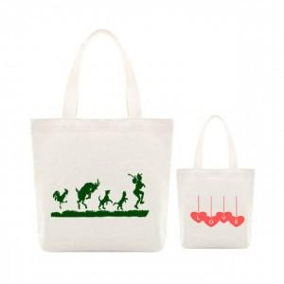

【상세/제작정보】

【인쇄/포장옵션】 | 실크 / OPP(비닐)

【공급단가】 | 수량 | 100~ | 500~ | 1,000~ | 3,000~ | 5,000~
*VAT별도 | 내추럴원단 | 2,430원 | 2,280원 | 2,210원 | 2,100원 | 2,030원

【상품 URL】 | https://www.synergygift.co.kr:443/src/goods_detail.php?gdno=17989

